Layout Screen
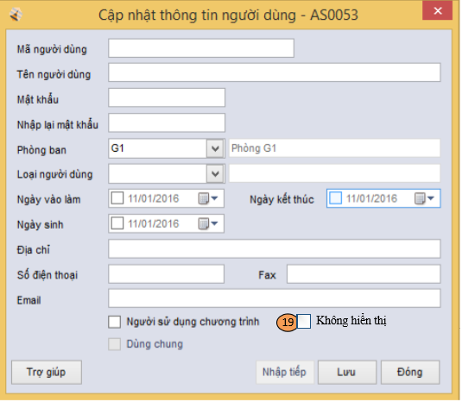
Detail Design |  | Project | ASOFT - ERP.NET | Screen ID | AS0053 | Created By | Mỹ Tuyền | Updated By | Thị Phượng
 |  | Module | ASOFT - CI | Screen Name | Cập nhật thông tin người dùng | Created Date | 2010-09-13 | Updated Date | 2016-01-11

Layout |  |  |  |  |  |  |  | Overview
 |  |  |  |  |  |  |  | Sử dụng màn hình này để: - Thêm, sửa, xem thông tin người dùng

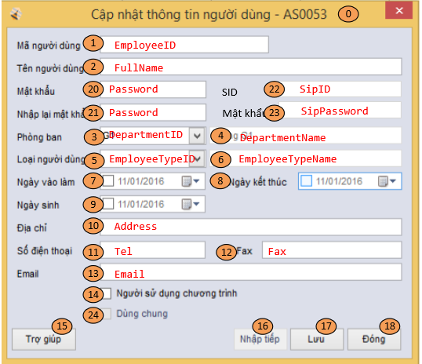
 | * Trường hợp Add

 |  |  |  |  |  |  |  | Flow Screen
 |  |  |  |  |  |  |  | Cách 1: Login ASOFT- ERP -> Phân quyền ->Người dùng ->Danh mục nhân viên ->Thực hiện (hoặc RightClick vào lưới màn hình) ->Thêm ->Cập nhật thông tin người dùng Cách 2: Login ASOFT- ERP -> Phân quyền ->Người dùng ->Danh mục nhân viên ->Thực hiện (hoặc RightClick vào lưới màn hình) ->Sửa ->Cập nhật thông tin người dùng Cách 3: Login ASOFT- ERP -> Phân quyền ->Người dùng ->Danh mục nhân viên ->Thực hiện (hoặc RightClick vào lưới màn hình) ->Xem ->Cập nhật thông tin người dùng

 | Trường hợp Edit và View

